1
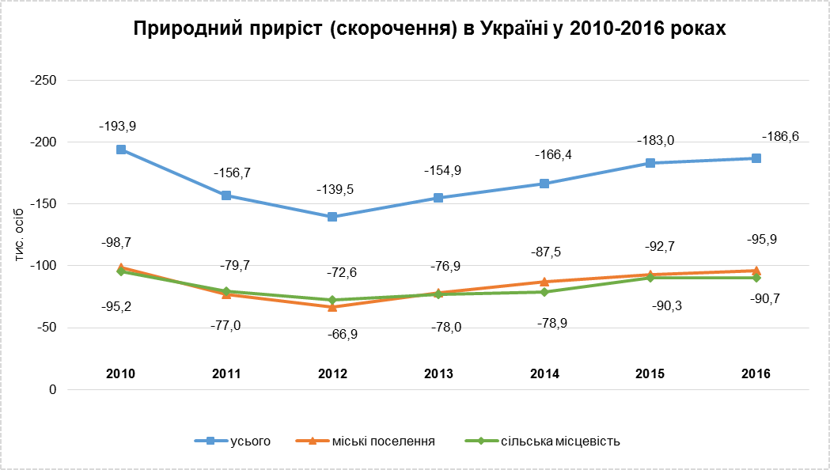
1. Загальні підсумки природного руху населення за типом поселень

 | Міські поселення та сільська місцевість |  | Міські поселення |  | Сільська місцевість
 | 2015 | 2016 | 2015 | 2016 | 2015 | 2016

Кількість живонароджень | 411,781 | 397,037 | 266,082 | 258,688 | 145,699 | 138,349

Кількість
мертвонароджень | 2,437 | 2,244 | 1,575 | 1,387 | 862 | 857

Кількість смертей | 594,796 | 583,631 | 358,749 | 354,634 | 236,047 | 228,997
з них
діти у віці до 1 року | 3,318 | 2,955 | 2,035 | 1,788 | 1,283 | 1,167

Кількість шлюбів | 299,038 | 229,453 | 222,747 | 172,663 | 76,291 | 56,790

Кількість розлучень1 | 129,373 | 129,997 | … | … | … | …
______________
1 Формування статистичної інформації щодо розлучень здійснюється на підставі актових записів цивільного
стану про розірвання шлюбу, які надають територіальні органи Міністерства юстиції України та даних
Державної судової адміністрації України.

